ชีต2
คำนวน โภชนาการ
 | เม็ด/แคปซูล (กรัม)
หนึ่งหน่วยบริโภค | 35
%RDI อย. | 60

รายการทดสอบ | ต่อ 100 กรัม | ต่อหนึ่งหน่วยบริโภค | แสดงค่า ปัดเศษ | %RDI | %RDI ปัดเศษ
พลังงานทั้งหมด (กิโลแคลอรี่) | 386.34 | 135.22 | 25 | - | -
พลังงานจากไขมัน (กิโลแคลอรี่) | 45.9 | 16.07 | 0 | - | -
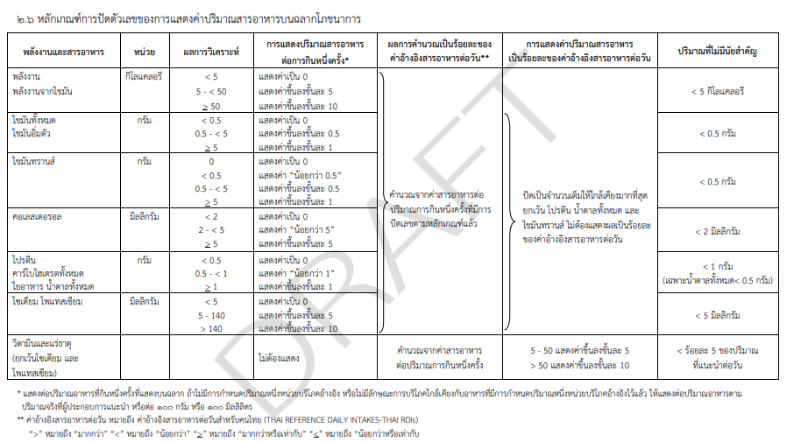
ไขมันทั้งหมด (ก.) * 9 | 5.1 | 1.79 | 0 | 2.7 | 0.0 | 45.9
ไขมันอิ่มตัว (ก.) | 1.35 | 0.00 | 0 | 0.0 | 0.0
โคเลสเตอรอล (มก.) | - | #VALUE! | 0 | #VALUE! | 0.0
โปรตีน (ก.) (%N X 6.25) *4 | 55.72 | 19.50 |  |  |  | 222.88
คาร์โบไฮเดรต (ก.) * 4 | 29.39 | 10.29 | 5.00 | 3.4 | 2.0 | 117.56
ใยอาหาร | 4.06 | 1.42 | 0.00 | 5.7 | 0.0
น้ำตาล (ก.) | 1.24 | 0.43 | 0.00 | 0.1 | 0.0
 |  | #VALUE!
โซเดียม (มก.) | 800.96 | 280.34 | 0.00 | 14.0 | 0.0
วิตามินเอ (มคก.) | - | #VALUE! |  | #VALUE! | 0.0
วิตามินบี 1 (มก.) | 0.081 | 0.03 | 0.00 | #VALUE! | 0.0
วิตามินบี 2 (มก.) | 0.041 | 0.01 | 0.00 | 0.0 | 0.0
แคลเซียม (มก.) | 125.42 | 43.90 | 717.88 | 73.2 | 90.0
เหล็ก (มก.) | 7.96 | 0.24 | 0.09 |  |  | 386.34
เถ้า (ก.) | 4.28 | - | -
ความชื้น (ก.) | 5.51 | 0.00 | -

รายการทดสอบ | ต่อ 100 กรัม | ต่อหนึ่งหน่วยบริโภค | แสดงค่า ปัดเศษ | %RDI | %RDI ปัดเศษ
พลังงานทั้งหมด (กิโลแคลอรี่) | 396.39 | 138.74 | 10 |  | -
พลังงานจากไขมัน (กิโลแคลอรี่) | 0.13 | 0.05 | 0 | #REF! | -
ไขมันทั้งหมด (ก.) | 0.08 | 0.03 | 0 | 0.2 | 0.0
ไขมันอิ่มตัว (ก.) | 0.08 | 0.00 |  | 0.0 | 0.0
โคเลสเตอรอล (มก.) | ไม่พบ | #VALUE! |  | #VALUE! | 0.0
โปรตีน (ก.) (%N X 6.25) | 39.65 | 13.88 |  |  | -
คาร์โบไฮเดรต (ก.) | 78.22 | 27.38 |  | 1368.9 | 2.0
ใยอาหาร | 25.71 | 9.00 |  |  | 0.0
น้ำตาล (ก.) | 3.2 | 1.12 |  | #REF! | 0.0
 |  | 0.00
โซเดียม (มก.) | 43.08 | 15.08 |  | #DIV/0! | 0.0
วิตามินเอ (มคก.) | - | #VALUE! |  | #VALUE! | 0.0
วิตามินบี 1 (มก.) | น้อยกว่า 0.030 | #VALUE! |  | #VALUE! | 0.0
วิตามินบี 2 (มก.) | 1.336 | 0.47 |  | 10.9 | 0.0
แคลเซียม (มก.) | 55.17 | 19.31 |  | 350.4 | 90.0
เหล็ก (มก.) | 1.58 | 0.55
วิตามินซี (มก.) | 2217.91 | 776.27
เถ้า (ก.) | 3.04 | - | -
ความชื้น (ก.) | 4 | - | -

 | เม็ด/แคปซูล (กรัม)
หนึ่งหน่วยบริโภค | 1
%RDI อย. | 60

รายการทดสอบ | ต่อ 100 กรัม | ต่อหนึ่งหน่วยบริโภค | แสดงค่า ปัดเศษ | %RDI | %RDI ปัดเศษ
พลังงานทั้งหมด (กิโลแคลอรี่) | 365.53 | 3.66 | 25 | - | -
พลังงานจากไขมัน (กิโลแคลอรี่) | 45.9 | 0.46 | 0 | - | -
ไขมันทั้งหมด (ก.) * 9 | 5.1 | 0.05 | 0 | 0.1 | 0.0
ไขมันอิ่มตัว (ก.) | 1.35 | 0.00 | 0 | 0.0 | 0.0
โคเลสเตอรอล (มก.) | - | #VALUE! | 0 | #VALUE! | 0.0
โปรตีน (ก.) (%N X 6.25) *4 | 55.72 | 0.56
คาร์โบไฮเดรต (ก.) * 4 | 29.39 | 0.29 | 5.00 | #DIV/0! | 2.0
ใยอาหาร | 4.06 | 0.04 | 0.00 | #DIV/0! | 0.0
น้ำตาล (ก.) | 1.24 | 0.01 | 0.00 | #DIV/0! | 0.0
 |  | #VALUE!
โซเดียม (มก.) | 800.96 | 8.01 | 0.00 | #DIV/0! | 0.0
วิตามินเอ (มคก.) | - | #VALUE! |  | #VALUE! | 0.0
วิตามินบี 1 (มก.) | 0.081 | 0.00 | 0.00 | #VALUE! | 0.0
วิตามินบี 2 (มก.) | 0.041 | 0.00 | 0.00 | 0.0 | 0.0
แคลเซียม (มก.) | 125.42 | 1.25 | 717.88 | 2.1 | 90.0
เหล็ก (มก.) | 7.96 | 0.24 | 0.09
เถ้า (ก.) | 4.28 | - | -
ความชื้น (ก.) | 5.51 | 0.00 | -

